공개 양식
2025학년도 학생경비 집행내역 보고

학과(전공)명 | 융합국제학부(구.글로벌융합학부)
※ 주의: 1,2,3의 집행액 합계는 모두 일치하여야 합니다.

1) 학생경비 예산집행현황
약정항목명 | 수치 입력 | 자동입력(직접 작성X)
 | 총예산 | 집행액 | 집행율
실험실습비 | 2,088,000 | 2,080,714 | 100%
학생지원비 | 7,366,000 | 7,365,402 | 100%
합계 | 9,454,000 | 9,446,116 | 100%

2) 집행내역(요약)
3) 집행 세부내역 작성 시 자동입력됨(직접 작성X)
세부항목 |  | 집행액 | 비율
세미나/특강비 |  | 900,000 | 10%
실험실습비용 |  | 1,851,020 | 20%
기자재 수리비 |  | - | 0%
제본,복사,인쇄 |  | 800 | 0%
전공행사 |  | - | 0%
학생행사/간담회 |  | 4,517,570 | 50%
국제교류프로그램 지원비 |  | - | 0%
기념품비 |  | 1,832,200 | 20%
학회 지원비 |  | - | 0%
홈페이지 관리비 |  | - | 0%
학과통신비 |  | 13,162 | 0%
신규사업 및 기타 |  | - | 0%
합계 |  | 9,114,752 | 100%

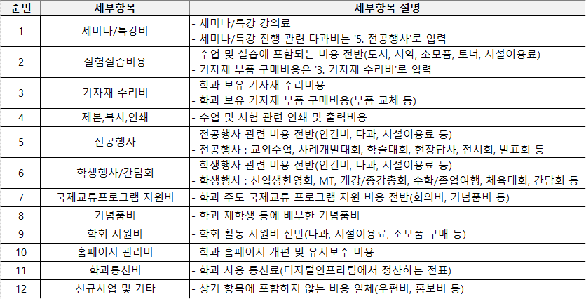
3) 집행 세부내역 |  |  |  |  |  | 4) 집행내역 세부항목 구분
※ 세부항목 선택 시, 4) '집행내역 세부항목 구분' 표 참조
※ 집행 세부내역 행 추가 가능
포털 다운파일 복사&붙여넣기 |  |  |  |  | 드롭다운 선택
상위약정항목명 | 사업명 | 증빙일(집행일) | 사용금액(집행액) | 적요 | 세부항목
합계 |  |  | 9,446,116
실험실습비 | 학과(전공)운영 | 20250321 | 150,000 | 2025 1학기 개강총회.간담회 특별강의료 | 세미나/특강비
실험실습비 | 학과(전공)운영 | 20251029 | 123,750 | [MRO]2025-10월 등록금회계 | 실험실습비용
실험실습비 | 학과(전공)운영 | 20251120 | 9,600 | 11/20 실험실습비 (글로벌융합진로탐색) | 실험실습비용
실험실습비 | 학과(전공)운영 | 20251203 | 56,000 | 12/3 실험실습비 보드마카 구입 | 실험실습비용
실험실습비 | 학과(전공)운영 | 20251223 | 1,210,000 | 12/23 학과사무실 비품 토너 | 실험실습비용
실험실습비 | 학과(전공)운영 | 20260205 | 200,000 | 2/5 실험실습비 토너 | 실험실습비용
실험실습비 | 학과(전공)운영 | 20260220 | 331,364 | [등록금]2026-2월 MRO 지출결의 - \779,449
학생지원비 | 학과(전공)운영 | 20250321 | 254,000 | 2025 1학기 개강총회/간담회 식사비 | 학생행사/간담회
학생지원비 | 학과(전공)운영 | 20250409 | 345 | 2025-3월 사용분 학과 통신비 지출 | 학과통신비
학생지원비 | 학과(전공)운영 | 20250521 | 282 | 2025-4월 사용분 학과 통신비 지출 | 학과통신비
학생지원비 | 학과(전공)운영 | 20250612 | 16 | 2025-5월 사용분 학과 통신비 지출 | 학과통신비
학생지원비 | 학과(전공)운영 | 20250616 | 689,700 | 5/19 한국문화체험행사 부대물품 대여비 | 학생행사/간담회
학생지원비 | 학과(전공)운영 | 20250714 | 42 | 2025-6월 사용분 학과 통신비 지출 | 학과통신비
학생지원비 | 학과(전공)운영 | 20250918 | 150,000 | 9/18 25-2 글로벌융합학부 신입생 오리엔테이션 특강비 | 세미나/특강비
학생지원비 | 학과(전공)운영 | 20250918 | 100,000 | 9/18 25-2 글로벌융합학부 신입생 오리엔테이션 공연비 | 학생행사/간담회
학생지원비 | 학과(전공)운영 | 20250912 | 837,400 | 25-2 OT 다과비 | 학생행사/간담회
학생지원비 | 학과(전공)운영 | 20250918 | 800 | 25-2 OT 인쇄비 | 제본,복사,인쇄
학생지원비 | 학과(전공)운영 | 20250912 | 145,000 | 25-2 OT 물품구입비 | 학생행사/간담회
학생지원비 | 학과(전공)운영 | 20251027 | 1,832,200 | 25-2 MT 학생 맞춤 후드집업 기념품비 | 기념품비
학생지원비 | 학과(전공)운영 | 20251204 | 2,374 | 2025-10월 사용분 학과 통신비 지출 | 학과통신비
학생지원비 | 학과(전공)운영 | 20251208 | 177,300 | 12/12 종강워크숍 물품구입비 | 실험실습비용
학생지원비 | 학과(전공)운영 | 20251217 | 1,085,000 | 12/12 종강워크숍 식사다과비 | 학생행사/간담회
학생지원비 | 학과(전공)운영 | 20251212 | 100,000 | 12/12 종강워크숍 인건비(공연) | 학생행사/간담회
학생지원비 | 학과(전공)운영 | 20251222 | 291,000 | 12/22 글로벌융합학부 간담회 식사다과비 | 학생행사/간담회
학생지원비 | 학과(전공)운영 | 20251222 | 30,000 | 12/22 글로벌융합학부 간담회 기타비용 | 학생행사/간담회
학생지원비 | 학과(전공)운영 | 20251223 | 74,370 | 12/23 미술치료 물품구입비 | 실험실습비용
학생지원비 | 학과(전공)운영 | 20251223 | 369,000 | 12/23 미술치료 식사다과비 | 학생행사/간담회
학생지원비 | 학과(전공)운영 | 20251223 | 300,000 | 12/23 미술치료 특별강의료 | 세미나/특강비
학생지원비 | 학과(전공)운영 | 20251223 | 30,000 | 12/23 미술치료 보조인건비 | 학생행사/간담회
학생지원비 | 학과(전공)운영 | 20251223 | 30,000 | 12/23 미술치료 보조인건비 | 학생행사/간담회
학생지원비 | 학과(전공)운영 | 20251217 | 5,165 | 2025-11월 사용분 학과 통신비 지출 | 학과통신비
학생지원비 | 학과(전공)운영 | 20251224 | 331,470 | 12/30 모래치료 식사다과비 | 학생행사/간담회
학생지원비 | 학과(전공)운영 | 20251230 | 300,000 | 12/30 모래치료 특강비 | 세미나/특강비
학생지원비 | 학과(전공)운영 | 20251230 | 30,000 | 12/30 모래치료 보조강사료 | 학생행사/간담회
학생지원비 | 학과(전공)운영 | 20251230 | 30,000 | 12/30 모래치료 보조강사료 | 학생행사/간담회
학생지원비 | 학과(전공)운영 | 20260126 | 4,938 | 2025-12월 사용분 학과 통신비 지출 | 학과통신비
학생지원비 | 학과(전공)운영 | 20260204 | 165,000 | 2/4 한류국제대학 회의비 | 학생행사/간담회

